20161121
4G + Otus EVM:
 | 1. 4G module能被EVM識別成ethernet device. 但無法連線,sim卡似乎需要儲值
 | 2. 上層App應用尚未完成.(One key to enable 4G, wait to 4G connection & get a public IP,… etc)

FCWS | 1. 在RGB color space, 利用R-B & R-G 尋找後車燈.
 | 2. 當陽光照射角度大, 車影拉成很長一條時,會造成誤判.

 | 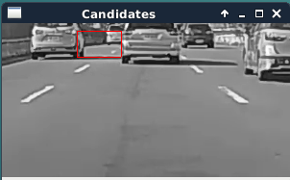
康翔 | 1. 设定Car DVR, Loop record 2min,重新通电后是 Off； 0.0调整到-0.3 重新通电后仍是0.0,这种情况却能通过关闭power ,重新开机，才会出现保存的模式
 | 2. 在APP设定VR录影后，关机重新开机电后为VR 录影模式
 | 3. EV默认设定0.0 改为-0.7EV值取代
 | 4. SD卡格式化后在机器工作都会出现VRecord.temp”,请取消该文件.

